Титул
Климатическая компания
"УралКлиматТехника"
(ИП Шиндлер Е.С.)
ИНН 661702703498
Склад в г. Екатеринбурге
тел.: 8 (932) 605-72-78
opt@ural-climtech.ru
www.ural-climtech.ru


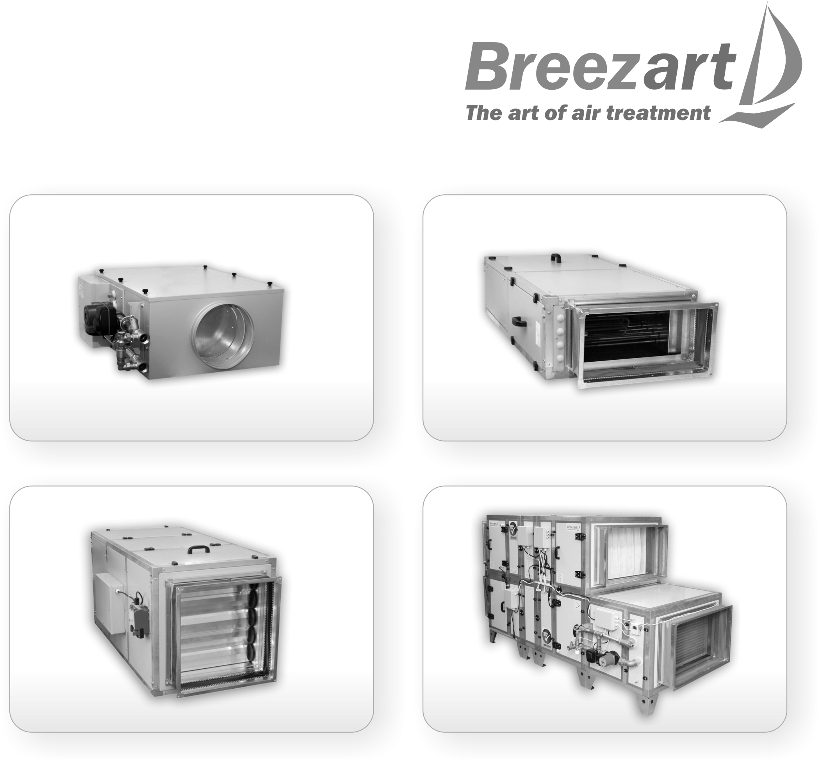

Цены на оборудование 2016
Действительны с 15 февраля 2016 года

